ロバストネス図
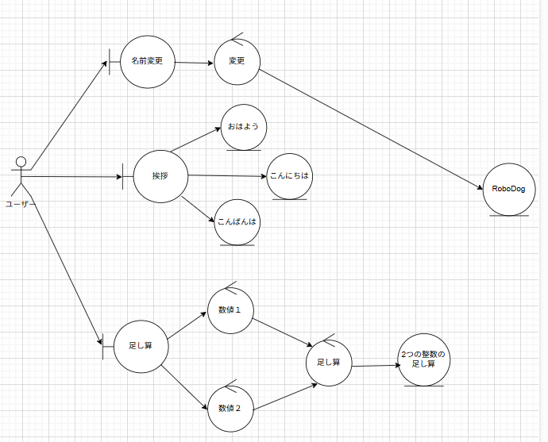
ロバストネス図 | システム名称 | RoboDog | 改訂日 | 2025-09-16
 |  |  | 改訂者 | 藤田俊也

